1 p 115 IP4
Année des Jeux du Pacifique | Nombre de médailles d'or | Nombre de médailles d'argent | Nombre de médailles de bronze | TOTAL
1963 | 7 | 9 | 11 | 27
1966 | 39 | 30 | 30 | 99
1969 | 36 | 20 | 21 | 77
1971 | 33 | 32 | 27 | 92
1975 | 37 | 31 | 34 | 102
1979 | 33 | 43 | 26 | 102
1983 | 24 | 20 | 19 | 63
1987 | 82 | 48 | 38 | 168
1991 | 29 | 29 | 27 | 85
1995 | 82 | 57 | 43 | 182
1999 | 73 | 55 | 44 | 172
2003 | 93 | 73 | 74 | 240
2007 | 90 | 69 | 68 | 227

Total | 658 | 516 | 462 | 1636

Moyennes | 50.6 | 39.7 | 35.5 | 125.8

4 p 111 IP4
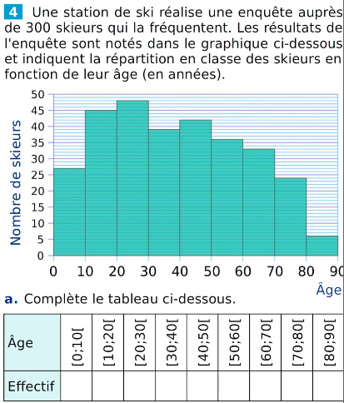
Âge | [0;10[ | [10;20[ | [20;30[ | [30;40[ | [40;50[ | [50;60[ | [60;70[ | [70;80[ | [80;90[ | TOTAL
Effectif | 27 | 45 | 48 | 39 | 42 | 36 | 33 | 24 | 6 | 300
Fréquence (%) | 9 | 15 | 16 | 13 | 14 | 12 | 11 | 8 | 2 | 100
centre de la classe | 5 | 15 | 25 | 35 | 45 | 55 | 65 | 75 | 85 |  | moyenne | 39
 | 135 | 675 | 1200 | 1365 | 1890 | 1980 | 2145 | 1800 | 510

